Burn-down-Sprint 2
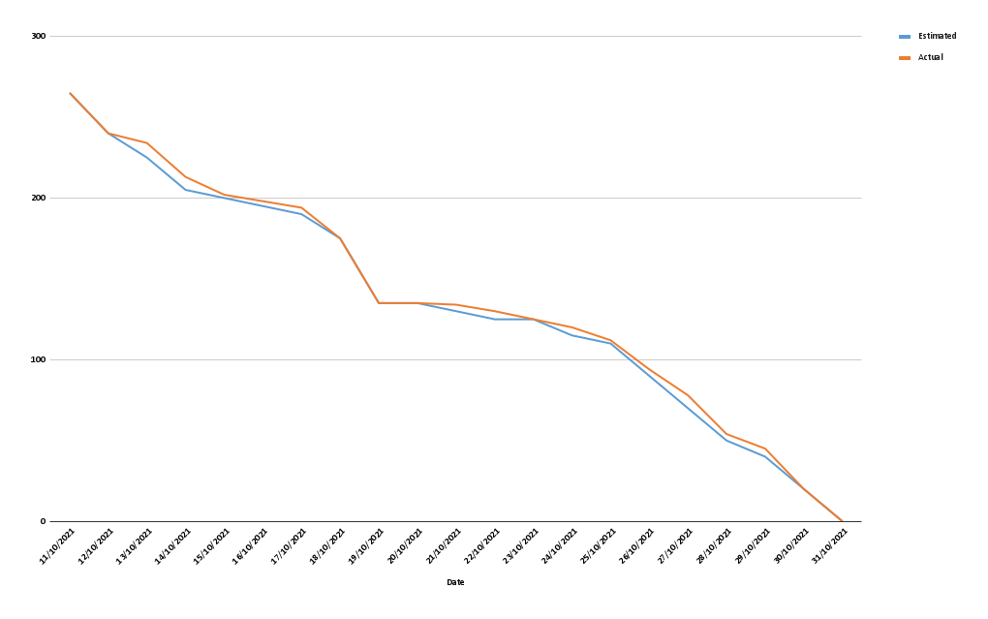
Estimated | Actual | Date
265 | 265 | 2021-10-11
240 | 240 | 2021-10-12
225 | 234 | 2021-10-13
205 | 213 | 2021-10-14
200 | 202 | 2021-10-15
195 | 198 | 2021-10-16
190 | 194 | 2021-10-17
175 | 175 | 2021-10-18
135 | 135 | 2021-10-19
135 | 135 | 2021-10-20
130 | 134 | 2021-10-21
125 | 130 | 2021-10-22
125 | 125 | 2021-10-23
115 | 120 | 2021-10-24
110 | 112 | 2021-10-25
90 | 94 | 2021-10-26
70 | 78 | 2021-10-27
50 | 54 | 2021-10-28
40 | 45 | 2021-10-29
20 | 20 | 2021-10-30
0 | 0 | 2021-10-31

